35
2.3. Питома вага окремих видів транспорту в перевезенні вантажів у 2015 році
The share of certain modes of transport in cargo transportation in 2015

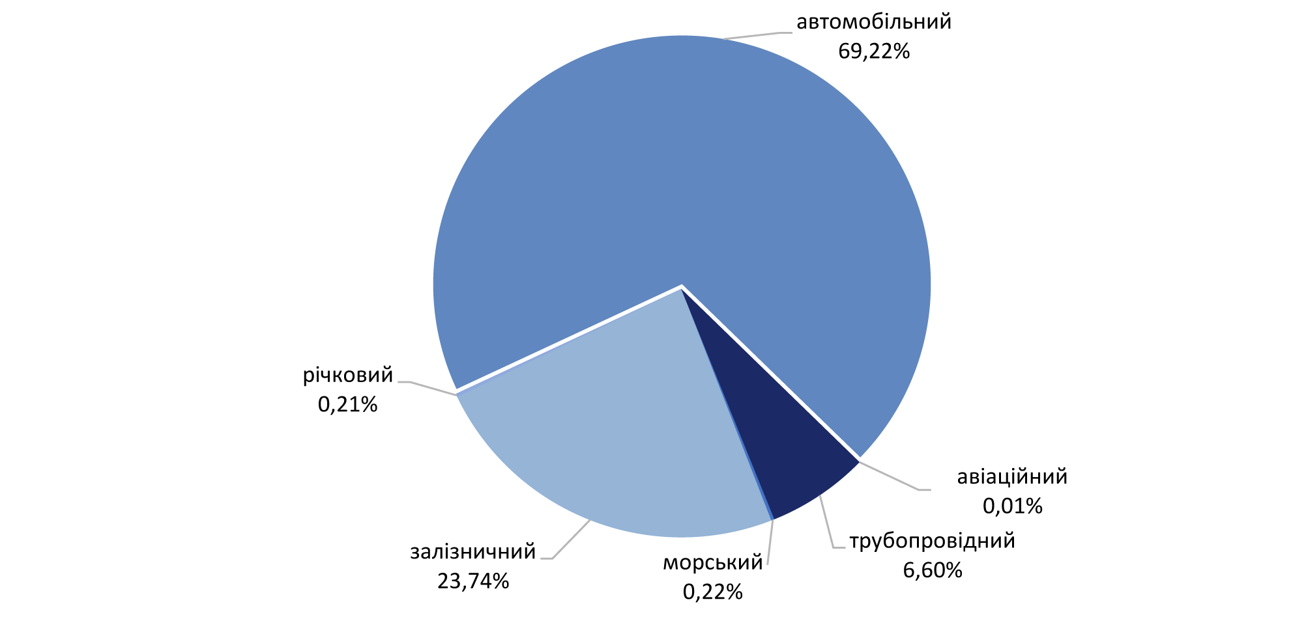

2.4. Питома вага окремих видів транспорту в перевезенні вантажів у 2020 році
The share of certain modes of transport in cargo transportation in 2020

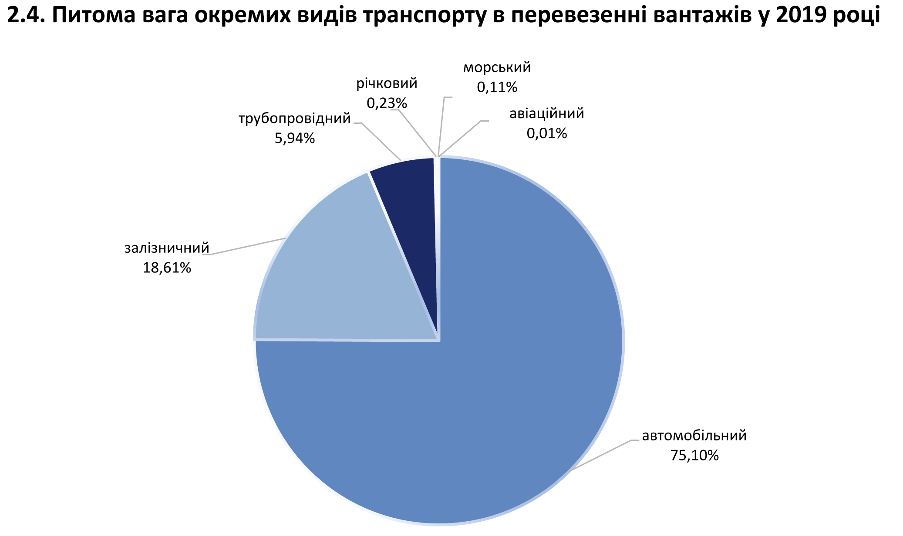

45
2.17. Вантажообіг автомобільного транспорту за регіонами1
2.17. Road freight traffic by region¹
 |  |  |  |  |  |  | (млн.ткм /mln.tkm)
 | 2015 | 2016 | 2017 | 2018 | 2019 | 2020
Україна | 53293.4 | 58029.8 | 62296.8 | 72068.3 | 64952.9 | 65176.9 | Ukraine
Автономна Республіка Крим | … | … | … | … | … | … | Autonomous Republic of Crimea
Вінницька | 1650.9 | 1813.6 | 1672.7 | 1783.1 | 1817.8 | 1951.2 | Vinnytsya
Волинська | 1838.4 | 2108.6 | 2401.7 | 2770.3 | 2966.5 | 2885.5 | Volyn
Дніпропетровська | 3641.6 | 4421.4 | 4815.6 | 5138.0 | 4888.4 | 5302.7 | Dnipropetrovsk
Донецька | 2238.3 | 2230.5 | 2367.3 | 2125.6 | 1073.1 | 992.6 | Donetsk
Житомирська | 1014.6 | 1035.6 | 990.9 | 1117.7 | 1024.6 | 1029.2 | Zhytomyr
Закарпатська | 4676.1 | 4862.6 | 5285.6 | 5073.1 | 5002.1 | 4410.6 | Zakarpattya
Запорізька | 1278.4 | 1384.3 | 1522.8 | 1499.6 | 1532.0 | 1581.9 | Zaporizhzhya
Івано-Франківська | 1507.5 | 1649.4 | 1690.9 | 1486.4 | 1488.3 | 1522.0 | Ivano-Frankivsk
Київська | 3424.2 | 3854.6 | 4191.6 | 6349.2 | 4253.8 | 6020.5 | Kyiv
Кіровоградська | 1738.8 | 1195.0 | 1470.5 | 1582.1 | 1142.1 | 1080.8 | Kirovohrad
Луганська | 1203.6 | 860.1 | 477.2 | 482.5 | 651.4 | 498.8 | Luhansk
Львівська | 4344.8 | 4511.1 | 4604.1 | 5317.6 | 5150.1 | 5127.7 | Lviv
Миколаївська | 1268.7 | 1406.7 | 1466.5 | 1656.8 | 1785.5 | 1834.0 | Mykolayiv
Одеська | 2776.8 | 2796.2 | 2886.9 | 3828.8 | 3693.5 | 3543.1 | Odesa
Полтавська | 3158.6 | 3530.6 | 2563.0 | 2732.8 | 2326.7 | 2660.3 | Poltava
Рівненська | 1247.7 | 1732.7 | 2270.0 | 2154.8 | 2055.8 | 2145.5 | Rivne
Сумська | 651.2 | 666.2 | 765.8 | 890.3 | 1175.1 | 1239.8 | Sumy
Тернопільська | 1123.0 | 1317.7 | 1321.9 | 1381.1 | 1229.7 | 1391.5 | Ternopyl
Харківська | 2653.1 | 3770.2 | 4478.3 | 4553.9 | 3783.4 | 3233.6 | Kharkiv
Херсонська | 1269.1 | 1266.7 | 1353.5 | 1371.0 | 1375.7 | 1069.5 | Kherson
Хмельницька | 2344.7 | 2241.0 | 2151.3 | 2103.0 | 2049.3 | 1807.8 | Khmelnytskiy
Черкаська | 2599.8 | 2013.2 | 3074.6 | 3480.9 | 2270.9 | 1821.9 | Cherkasy
Чернівецька | 1035.1 | 1128.8 | 1272.3 | 1425.5 | 1561.4 | 845.4 | Chernivtsi
Чернігівська | 719.4 | 1087.0 | 1173.8 | 1272.3 | 1347.3 | 1373.2 | Chernihiv
м.Київ | 3889.0 | 5146.0 | 6028.0 | 10491.9 | 9208.4 | 9807.8 | city Kyiv
м.Севастополь | … | … | … | … | … | … | city Sevastopol

1 Див. другу виноску до табл. 2.1 / See the secondary footnote to table 2.1.

2.18. Вантажообіг автомобільного транспорту за регіонами у 2020 році1
2.18. Road freight traffic by region in 20201
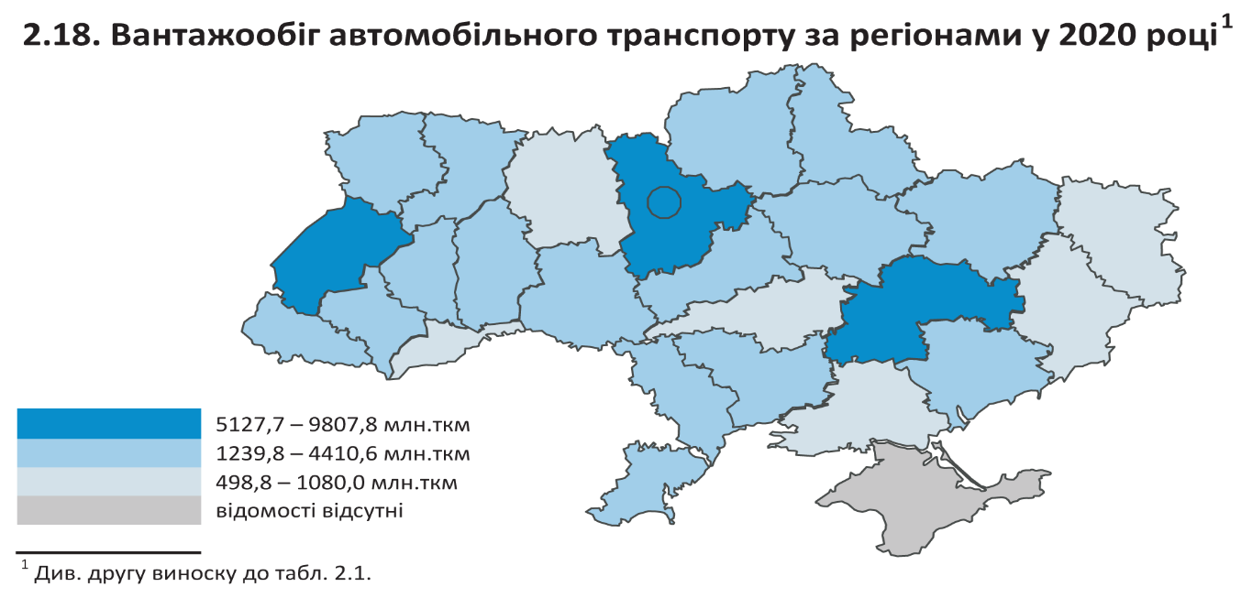

1 Див. першу виноску до табл. 2.1 / See the first footnote to table 2.1.

46
2.19. Вантажообіг автотранспортних підприємств за регіонами
2.19. Freight traffic by motor transport enterprises by region

 |  |  |  |  |  |  | (млрд.ткм /bln.tkm)
 | 2015 | 2016 | 2017 | 2018 | 2019 | 2020
Україна | 20223.2 | 21848.9 | 23792.6 | 24010.2 | 30299.2 | 27670.8 | Ukraine
Автономна Республіка Крим | … | … | … | … | … | … | Autonomous Republic of Crimea
Вінницька | 430.9 | 451.5 | 515.8 | 512.5 | 570.6 | 531.6 | Vinnytsya
Волинська | 652.2 | 718.3 | 865.8 | 1075.0 | 1236.3 | 1380.6 | Volyn
Дніпропетровська | 1640.7 | 1788.1 | 1834.3 | 1891.3 | 2184.0 | 1889.3 | Dnipropetrovsk
Донецька | 511.3 | 553.4 | 300.1 | 279.2 | 544.3 | 348.8 | Donetsk
Житомирська | 239.1 | 327.5 | 351.8 | 391.6 | 419.8 | 270.2 | Zhytomyr
Закарпатська | 843.2 | 859.0 | 894.9 | 917.4 | 1153.8 | 989.9 | Zakarpattya
Запорізька | 476.5 | 558.7 | 566.9 | 620.5 | 632.5 | 638.5 | Zaporizhzhya
Івано-Франківська | 880.0 | 966.2 | 843.9 | 701.2 | 773.3 | 739.6 | Ivano-Frankivsk
Київська | 2074.0 | 1258.0 | 1183.7 | 1320.4 | 1623.4 | 1902.4 | Kyiv
Кіровоградська | 422.4 | 456.8 | 587.2 | 727.5 | 646.8 | 464.0 | Kirovohrad
Луганська | 146.0 | 165.5 | 179.5 | 107.4 | 120.6 | 110.4 | Luhansk
Львівська | 2685.8 | 2658.7 | 2759.4 | 2657.7 | 2957.9 | 3025.4 | Lviv
Миколаївська | 555.8 | 590.0 | 594.0 | 691.8 | 894.4 | 787.4 | Mykolayiv
Одеська | 1133.7 | 1219.6 | 1525.8 | 1691.3 | 1916.5 | 1502.7 | Odesa
Полтавська | 650.2 | 607.0 | 685.4 | 683.0 | 1162.3 | 1392.0 | Poltava
Рівненська | 821.7 | 909.5 | 968.7 | 1012.3 | 1461.7 | 1377.4 | Rivne
Сумська | 166.7 | 150.2 | 208.2 | 213.7 | 570.1 | 510.5 | Sumy
Тернопільська | 603.5 | 590.9 | 622.4 | 525.8 | 490.0 | 500.3 | Ternopyl
Харківська | 945.8 | 1604.4 | 2438.5 | 2377.3 | 2057.9 | 1779.8 | Kharkiv
Херсонська | 327.5 | 347.5 | 428.2 | 364.6 | 339.7 | 256.8 | Kherson
Хмельницька | 539.8 | 596.3 | 654.8 | 656.2 | 659.6 | 503.5 | Khmelnytskiy
Черкаська | 445.3 | 467.7 | 440.7 | 376.7 | 575.6 | 571.1 | Cherkasy
Чернівецька | 130.3 | 162.2 | 202.7 | 255.4 | 293.7 | 225.4 | Chernivtsi
Чернігівська | 275.6 | 379.7 | 507.6 | 526.9 | 599.4 | 722.1 | Chernihiv
м.Київ | 2625.2 | 3462.2 | 3632.3 | 3433.5 | 6415.0 | 5251.1 | city Kyiv
м.Севастополь | … | … | … | … | … | … | city Sevastopol

2.20. Вантажообіг автотранспортних підприємств за регіонами у 2020 році
2.20. Freight traffic by motor transport enterprises by region in 2020
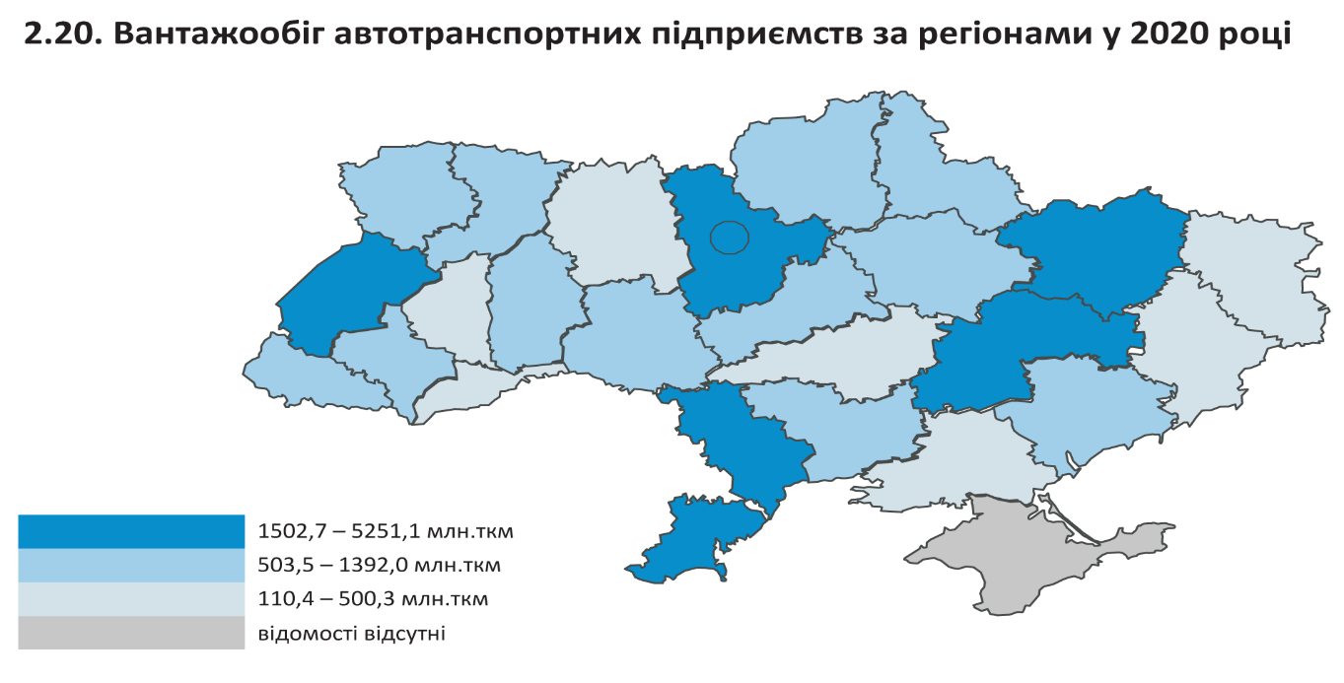

51
2.31. Розподіл окремих видів транспорту у загальному перевезенні
пасажирів у 2020 році
2.31. Distribution of certain types of transport in total passenger traffic in 2020
 |  |  |  |  |  |  | (відсотків / percent)
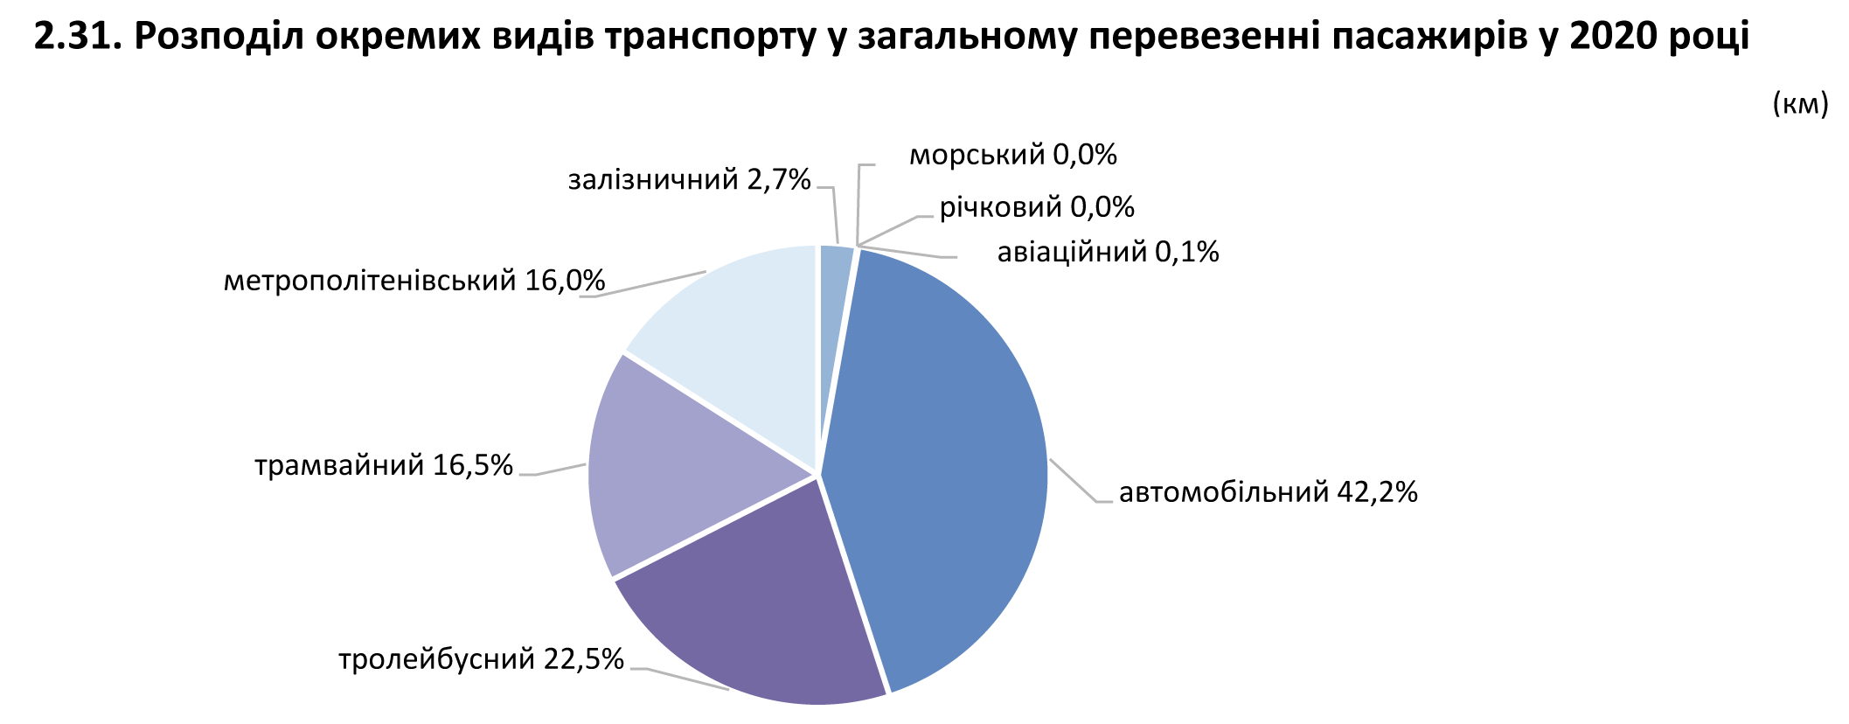

2.32. Індекси кількості перевезення пасажирів за видами транспорту
2.32. Indices of the number of passengers transported by mode of transport
 | (відсотків до попереднього року / percent of the previous year)
 | 2015 | 2016 | 2017 | 2018 | 2019 | 2020
Транспорт | 88 | 94 | 100 | 97 | 95 | 60 | Transport
залізничний1 | 100 | 99.8 | 98 | 96 | 98 | 44 | rail¹
морський | 87 | 119 | 94 | 251 | 110 | 66 | sea
річковий | 97 | 81 | 126 | 106 | 100 | 43 | river
авіаційний2 | 97 | 131 | 128 | 119 | 109 | 35 | air²
автомобільний (автобуси)3 | 77 | 90 | 99.7 | 94 | 95 | 60 | road³
тролейбусний | 99 | 96 | 102 | 96 | 93 | 61 | trolley-bus
трамвайний | 96 | 94 | 97 | 99 | 94 | 67 | tram
метрополітенівський | 96 | 99.7 | 103 | 101 | 98 | 58 | subway
1 Див. першу виноску до табл. 2.28. Для коректного порівняння даних за 2016 та 2017 роки дані за 2016р. перераховано відповідно до порядку обліку перевезень пасажирів залізничним транспортом у приміському сполученні, які користуються пільгами на безкоштовний проїзд / See the first footnote to table 2.28. To make the correct comparisons of data for 2016 and 2017, data for 2016 have been re-calculated according to the procedure for accounting the transportation of passengers by rail of suburban service who enjoy the benefits for free travel.
2 Див. другу виноску до табл. 2.28 / See the secondary footnote to table 2.28.
3 Див. третю виноску до табл. 2.28 / See the third footnote to table 2.28.

2.33. Перевезення пасажирів за видами сполучення окремими видами транспорту
2.33. Passenger transportation by type of traffic by selected mode of transport
 |  |  |  |  |  |  | (млн / mln)
 | 2015 | 2016 | 2017 | 2018 | 2019 | 2020
Міжміське сполучення | 170 | 175 | 182 | 181 | 184 | 91 | Intercity transportation
залізничний (далеке сполучення)1 | 40 | 43 | 46 | 47 | 46 | 16 | rail (long distance)1
морський (уключаючи приміське сполучення) | 0 | 0 | 0 | 0 | 0 | 0 | sea (including commuter)
авіаційний2 | 6 | 8 | 10 | 12 | 14 | 5 | air2
автомобільний (автобуси) | 124 | 124 | 126 | 122 | 124 | 70 | bus
(уключаючи міжнародне сполучення)3 |  |  |  |  |  |  | (including international connection)³
тролейбусний | … | … | … | … | … | … | trolley-bus
Приміське сполучення | 811 | 754 | 512 | 461 | 423 | 242 | Commuter transportation
залізничний4 | 350 | 346 | 119 | 111 | 109 | 52 | rail4
річковий | 1 | 1 | 1 | 1 | 1 | 0 | river
автомобільний (автобуси)3 | 460 | 407 | 392 | 349 | 313 | 190 | bus3
Внутрішньоміське сполучення | 4186 | 3925 | 3954 | 3845 | 3655 | 2237 | Intracity transportation
автомобільний (автобуси)3 | 1666 | 1494 | 1501 | 1436 | 1368 | 824 | bus3
тролейбусний | 1081 | 1039 | 1058 | 1016 | 945 | 579 | trolley-bus
трамвайний | 739 | 694 | 676 | 666 | 627 | 423 | tram
метрополітенівський | 700 | 698 | 719 | 727 | 715 | 411 | subway

1 За даними АТ "Укрзалізниця" / According to the data of JS company "Ukrzaliznytsia".
...

52
...
2.34. Відправлення пасажирів залізничним транспортом загального
Черкаська | 5.1 | 5.1 | 2.4 | 2.3 | 2.3 | 1.2 | Cherkasy
Чернівецька | 1.7 | 1.7 | 0.9 | 0.8 | 0.8 | 0.2 | Chernivtsi
Чернігівська | 9.2 | 9.7 | 4.7 | 4.6 | 4.5 | 2.2 | Chernihiv

1 Див. першу виноску до табл. 2.28 / See the first footnote to table 2.28.
2 З урахуванням перевезень пасажирів міською електричкою / Including passenger transportation by city train.

2.35. Відправлення пасажирів залізничним транспортом загального
користування за регіонами у 2020 році1
Departure of passengers by public railway transport by region in 20201
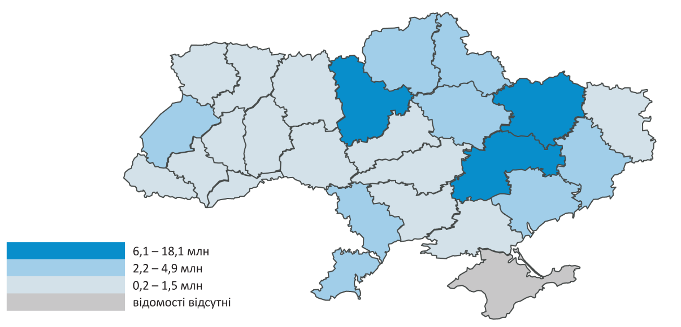

1 Див. першу виноску до табл. 2.28 / See the first footnote to table 2.28.

53
...
2.36. Перевезення пасажирів автомобільним транспортом (автобусами)
Чернівецька | 39.3 | 30.2 | 34.0 | 32.8 | 30.1 | 13.2 | Chernivtsi
Чернігівська | 48.4 | 47.3 | 44.3 | 40.5 | 37.5 | 23.9 | Chernihiv
м.Київ | 304.6 | 312 | 307.4 | 262.5 | 219.9 | 119.5 | city Kyiv
м.Севастополь | … | … | … | … | … | … | city Sevastopol

1 Див. третю виноску до табл. 2.28 / See the third footnote to table 2.28.

2.37. Перевезення пасажирів автомобільним транспортом (автобусами)
за регіонами у 2020 році1
Passenger transportation by bus by region in 20201
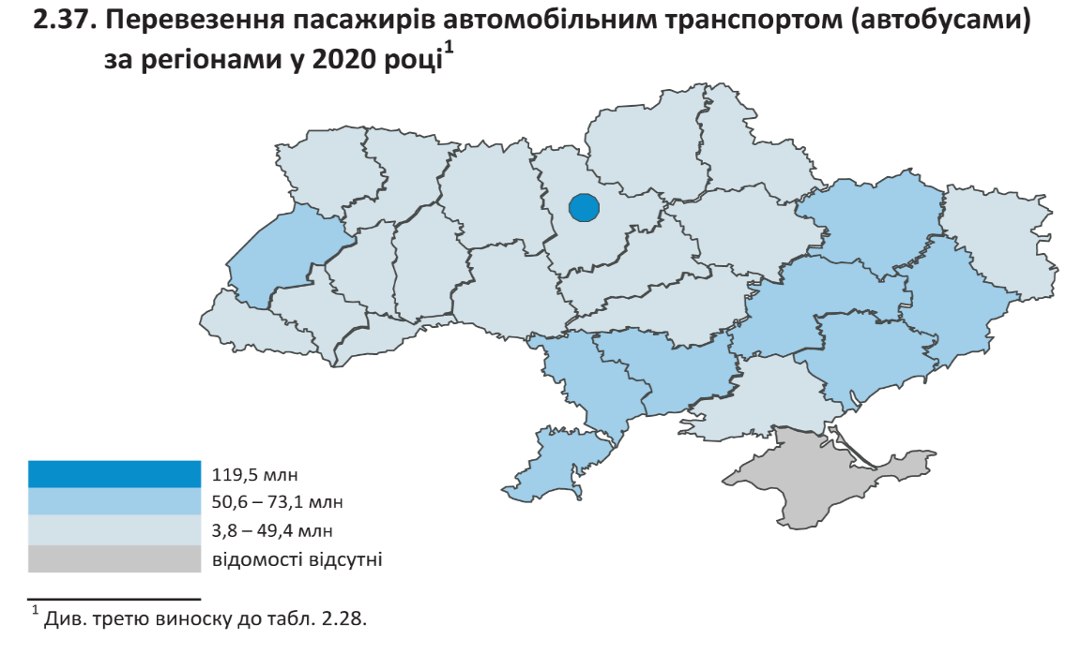

1 Див. третю виноску до табл. 2.28 / See the third footnote to table 2.28.

54
...
2.38. Перевезення пасажирів автомобільним транспортом (автобусами)
Хмельницька | 0.9 | 0.2 | 14.2 | 4.9 | 7.8 | 1.8 | Khmelnytskiy
Черкаська | – | – | – | – | – | – | Cherkasy
Чернівецька | 16.1 | 32.6 | 37.3 | 42.1 | 137.0 | 35.4 | Chernivtsi
Чернігівська | 71.8 | 63.8 | 58.7 | 68.6 | 43.5 | 18.8 | Chernihiv
м.Київ | 152.5 | 265.2 | 514.6 | 730.1 | 970.4 | 428.4 | city Kyiv
м.Севастополь | … | … | … | … | … | … | city Sevastopol

2.39. Перевезення пасажирів автомобільним транспортом (автобусами)
у міжнародному сполученні за регіонами у 2020 році
Passenger transportation by bus in international traffic by region in 2020
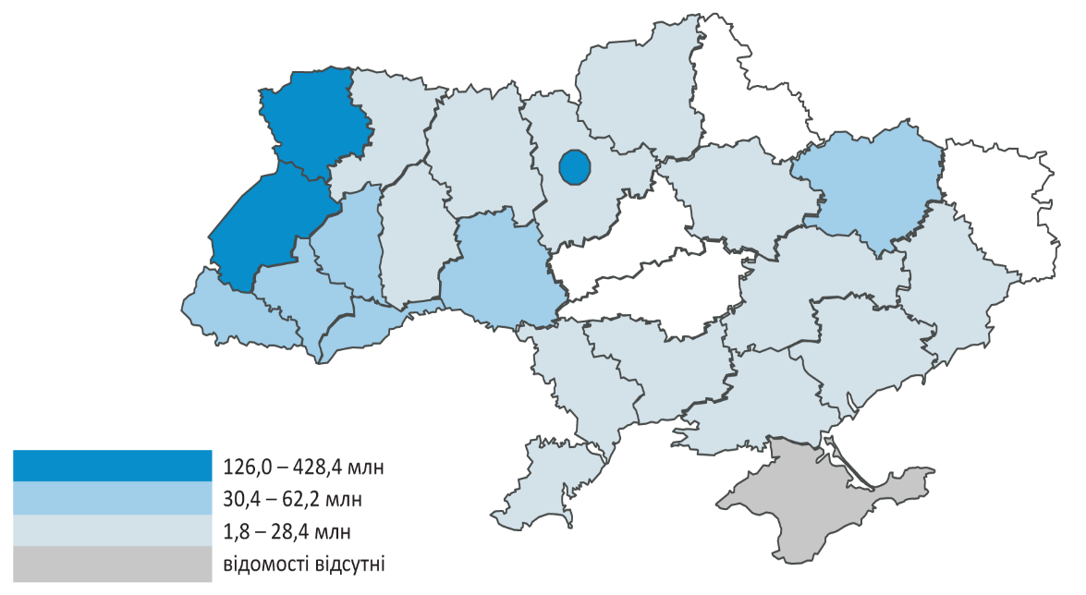

55
...
2.40. Перевезення пасажирів автомобільним транспортом (автобусами)
Чернівецька | 3978.7 | 2367.3 | 2581.1 | 2228.1 | 2705.4 | 1602.1 | Chernivtsi
Чернігівська | 2922.1 | 2861.7 | 2424.2 | 2284.4 | 2725.0 | 1240.2 | Chernihiv
м.Київ | 2638.8 | 1224.0 | 880.7 | 1812.0 | 3917.1 | 2766.8 | city Kyiv
м.Севастополь | … | … | … | … | … | … | city Sevastopol

1 Див. третю виноску до табл. 2.28 / See the third footnote to table 2.28.

2.41. Перевезення пасажирів автомобільним транспортом (автобусами)
у міжміському сполученні за регіонами у 2020 році1
Passenger transportation by bus in intercity transportation by region in 20201
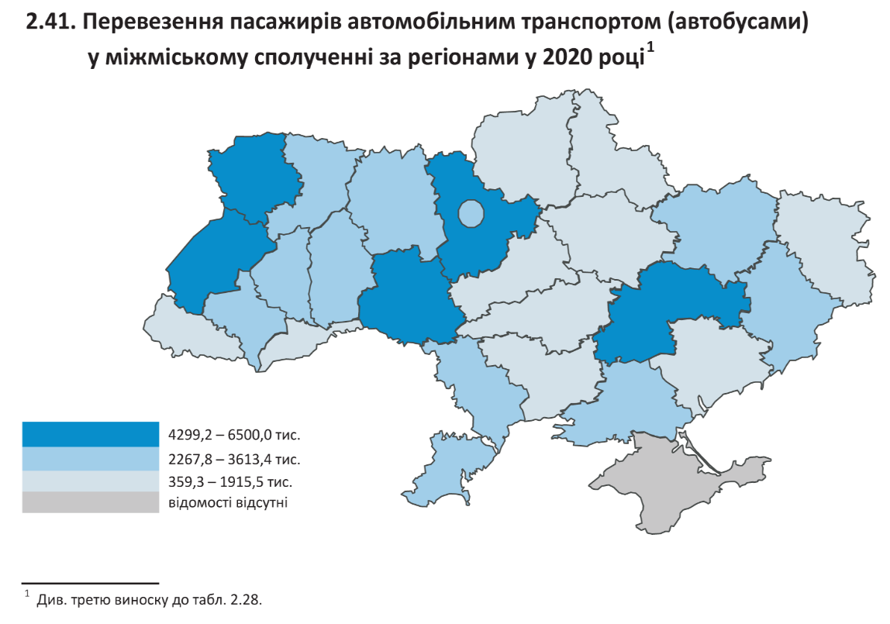

1 Див. третю виноску до табл. 2.28 / See the third footnote to table 2.28.

56
...
2.42. Перевезення пасажирів автомобільним транспортом (автобусами)
Чернівецька | 13689.2 | 9199.0 | 8689.1 | 9444.5 | 8256.8 | 3141.7 | Chernivtsi
Чернігівська | 7137.9 | 5741.0 | 5197.7 | 4717.0 | 3386.9 | 2176.4 | Chernihiv
м.Київ | 41794.4 | 34824.2 | 35034.9 | 25138.3 | 18256.1 | 8665.7 | city Kyiv
м.Севастополь | … | … | … | … | … | … | city Sevastopol

1 Див. третю виноску до табл. 2.28 / See the third footnote to table 2.28.

2.43. Перевезення пасажирів автомобільним транспортом (автобусами)
у приміському сполученні за регіонами у 2020 році1
Passenger transportation by bus in commuter transportation
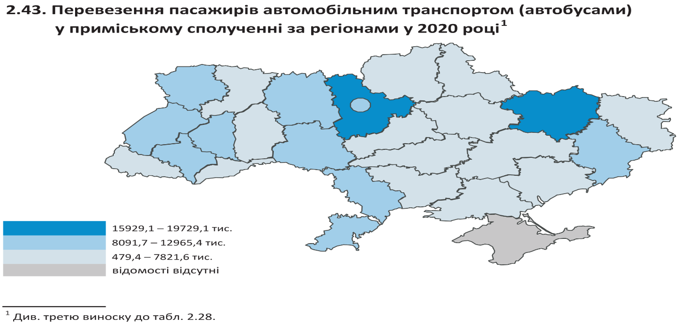
by region in 20201

1 Див. третю виноску до табл. 2.28 / See the third footnote to table 2.28.

57
...
 |  |  |  |  |  |  | (млн / mln)
Черкаська | 59.5 | 56.2 | 54.6 | 49.5 | 43.4 | 24.3 | Cherkasy
Чернівецька | 21.7 | 18.6 | 22.7 | 21.1 | 19.1 | 8.4 | Chernivtsi
Чернігівська | 38.3 | 38.6 | 36.6 | 33.5 | 31.3 | 20.5 | Chernihiv
м.Київ | 260.0 | 275.7 | 271.0 | 234.8 | 196.7 | 107.7 | city Kyiv
м.Севастополь | … | … | … | … | … | … | city Sevastopol
1 Див. третю виноску до табл. 2.28 / See the third footnote to table 2.28.

2.45. Перевезення пасажирів автомобільним транспортом (автобусами)
у міському сполученні за регіонами у 2020 році1
Passenger transportation by bus in urban transportation by region in 20201
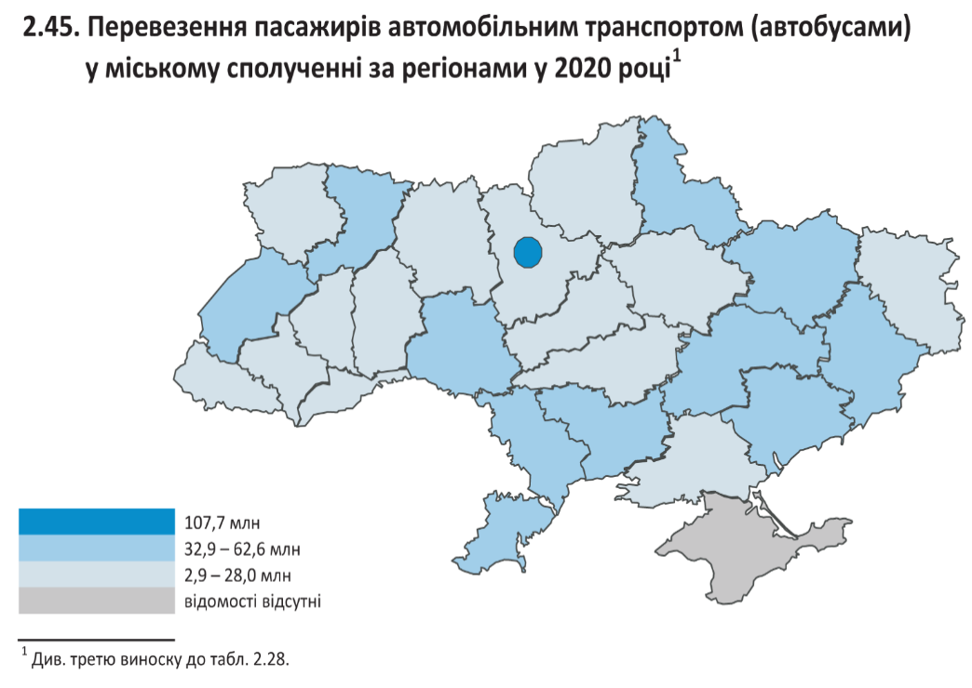

1 Див. третю виноску до табл. 2.28 / See the third footnote to table 2.28.

59
...
2.50. Перевезення пасажирів тролейбусним транспортом за регіонами
Херсонська | 20 | 19 | 23 | 31 | 36 | 26 | Kherson
Хмельницька | 35 | 37 | 38 | 40 | 42 | 29 | Khmelnytskiy
Черкаська | 20 | 19 | 24 | 26 | 22 | 9 | Cherkasy
Чернівецька | 28 | 25 | 27 | 30 | 29 | 10 | Chernivtsi
Чернігівська | 39 | 38 | 47 | 42 | 36 | 22 | Chernihiv
м.Київ | 163 | 164 | 168 | 137 | 110 | 68 | city Kyiv
м.Севастополь | … | … | … | … | … | … | city Sevastopol

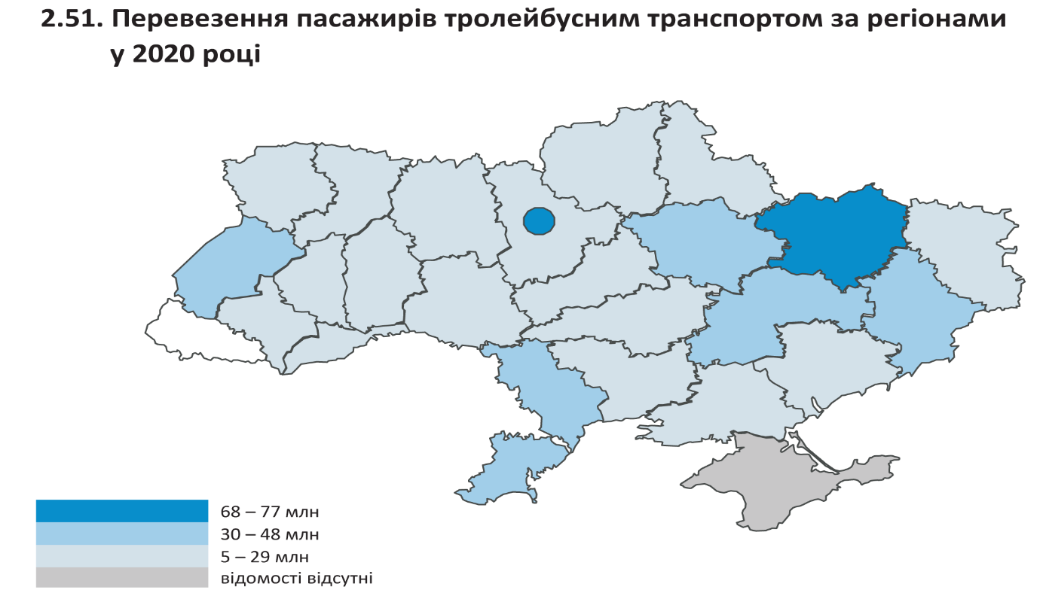
2.51. Перевезення пасажирів тролейбусним транспортом за регіонами
у 2020 році
2.51. Passenger transportation by trolley-bus by region in 2020

61
2.55. Кількість поїздок у розрахунку на одну особу наявного населення
у середньому за рік за видами пасажирського транспорту у 2020 році1
Number of trips per capita of the current population on average
per year by type of passenger transport in 20201
 |  |  |  |  |  |  | (поїздок / trip)
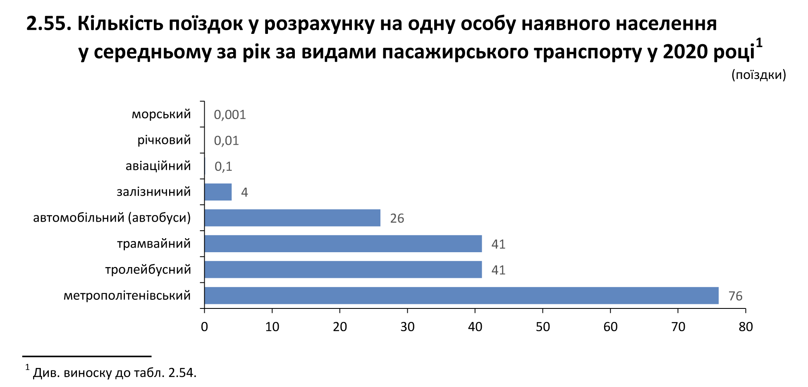

1 Див. третю виноску до табл. 2.54 / See the third footnote to table 2.54.

2.56. Кількість поїздок в автобусах у розрахунку на одну особу
наявного населення у середньому за рік за регіонами
The number of trips by bus per capita of the current population
on average per year by region
 |  |  |  |  |  |  | (поїздок / trip)
 | 2015 | 2016 | 2017 | 2018 | 2019 | 2020
Україна1 | 53 | 47 | 48 | 45 | 43 | 26 | Ukraine1
Автономна Республіка Крим | … | … | … | … | … | … | Autonomous Republic of Crimea
...

71
...
3.3. Розподіл рухомого складу залізничного транспорту (пасажирські вагони)
 | Total | до 8 років | 9-15 років | 16-25 років | 26-28 років | більше 28 років
 |  | up to 8 years | 9-15 years | 16-25 years | 26-28 years | more than 28 years
Пасажирські вагони | 100.0 | 3.0 | 7.5 | 3.3 | 0.4 | 85.8 | Passenger stock

1 Див. першу виноску до табл. 3.1 / See the first footnote to table 3.1.

3.4. Розподіл рухомого складу залізничного транспорту (пасажирські вагони)
за роками випуску на кінець 2020 року1
Distribution of railway rolling stock (passenger stock) by year of production
at the end of 20201
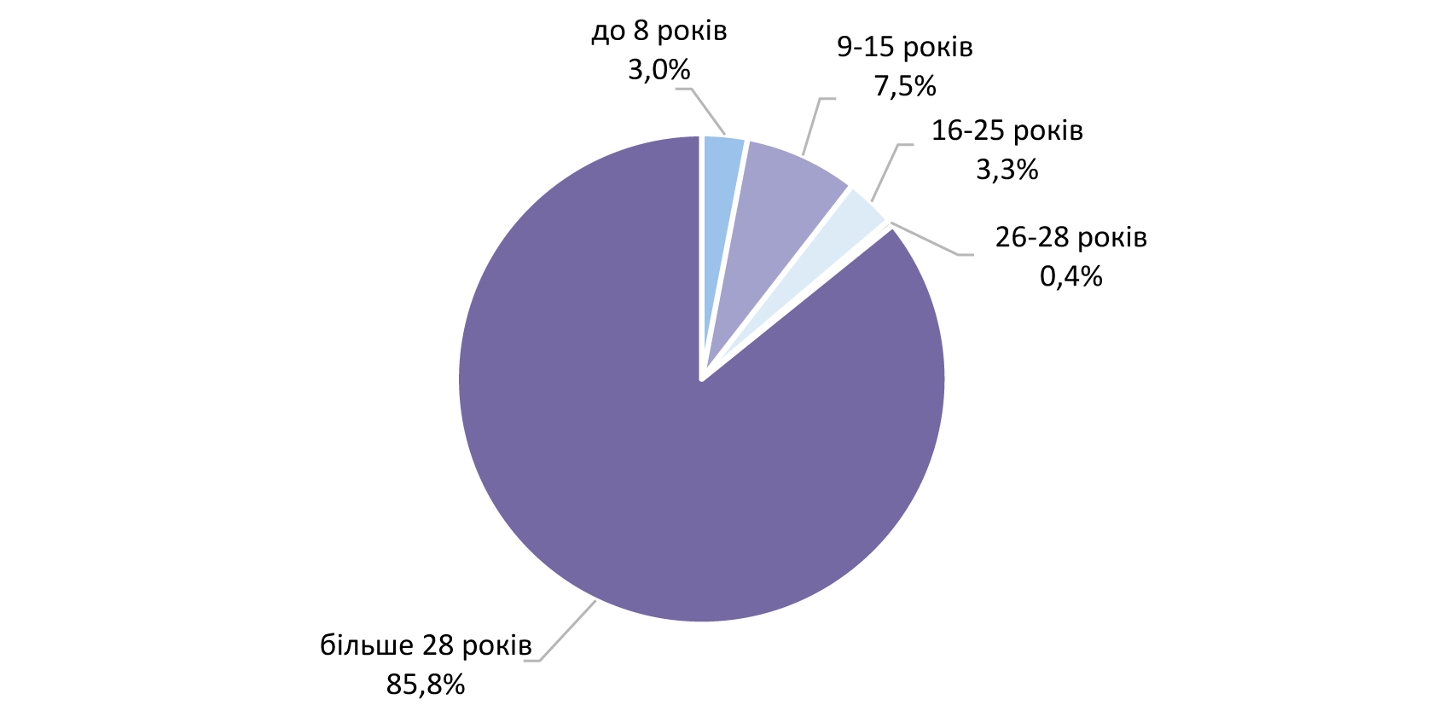

1 Див. першу виноску до табл. 3.1 / See the first footnote to table 3.1.

72
...
3.5. Рухомий склад міського електротранспорту за часом експлуатації на кінець
 |  | Including the time of operation
 | Total | до 5 років | від 6 до 10 років | від 11 до 15 років | понад 16 років
 |  | up to 5 years | from 6 to 10 years | from 11 to 15 years | over 16 years
Тролейбусні машини | 2887 | 818 | 423 | 421 | 1225 | Trolley-bus
Трамвайні вагони | 1922 | 104 | 44 | 54 | 1720 | Tram-cars
Вагони метрополітенів | 1192 | 0 | 76 | 141 | 975 | Transit vehicles

3.6. Розподіл тролейбусних машин за часом експлуатації на кінець 2020 року
3.6. Distribution of trolleybus cars by operation time at the end of 2020

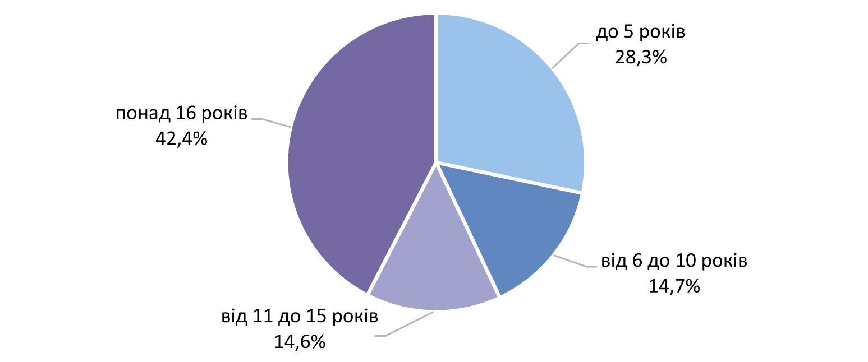

3.7. Розподіл трамвайних вагонів за часом експлуатації на кінець 2020 року
3.7. Distribution of tram-cars by operation time at the end of 2020
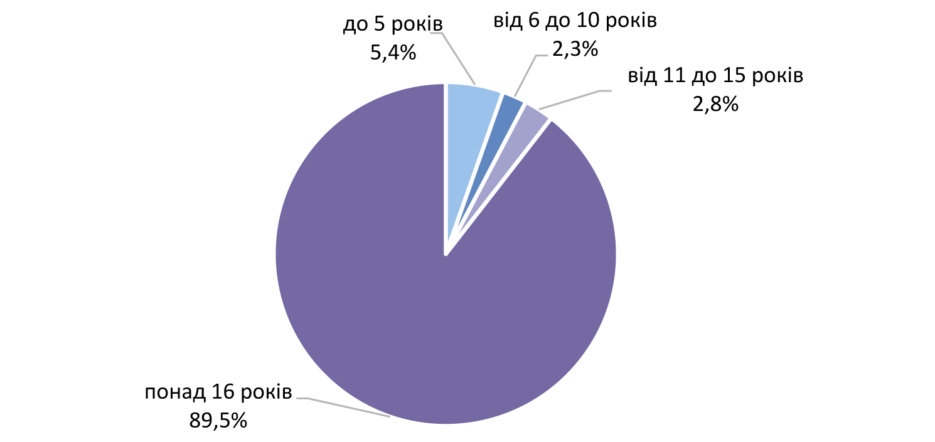

3.8. Розподіл вагонів метрополітенів за часом експлуатації на кінець 2020 року
3.8. Distribution of transit vehicles by operation time at the end of 2020
